Original
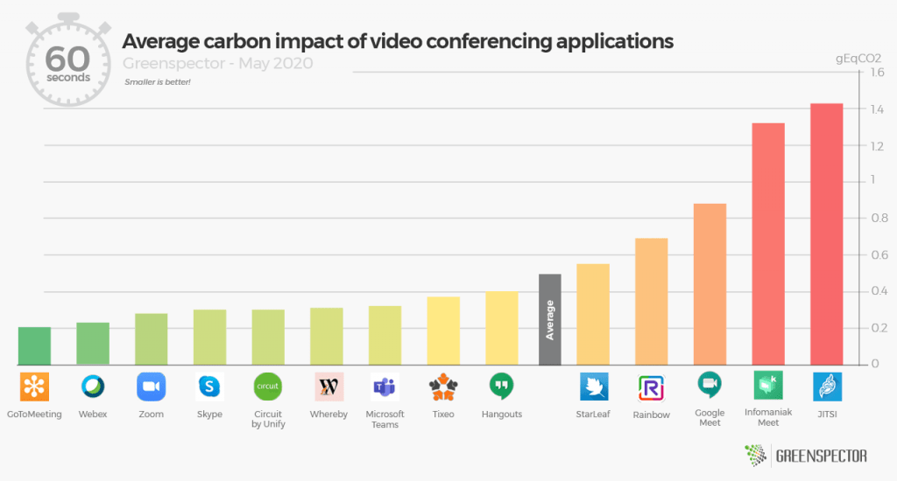
 |  | Unser Kommentar zu diesen Diagrammen
 | 1. | Das Säulen-Diagramm repräsentiert das Thema Entwicklung. Im Titel wird auf eine Veränderung angespielt. Da wäre eigentlich ein Balkendiagramm besser geeignet. Wenn Sie mögen, lesen Sie in unserem Blog mehr dazu.

 | 2. | Gitternetzlinien können entfallen, da nicht notwendig. Es geht um den Eindruck, nicht um das konkrete Ablesen von Werten.
 | 3. | Der Durchschnitt sollte als Linie hinzugefügt werden

Vorschlag

https://greenspector.com/en/which-video-conferencing-mobile-application-to-reduce-your-impact/

Vorschlag1
 |  |  | Average
GotToMeeting | 0.2 | 0.53678571429 | 0
Webex | 0.25 | 0.53678571429 | 14
Zoom | 0.275
Skype | 0.3
Circuit by Unify | 0.3
Whereby | 0.3
Microsoft Teams | 0.3
Tixeo | 0.39
Hangouts | 0.4
Starleaf | 0.575
Rainbow | 0.675
Google Meet | 0.825
Informaniak Meet | 1.3
JITSI | 1.425
nächster Vorschlag

Vorschlag2
 | Basis |  | > average |  | < average |  | Average
GotToMeeting | 0 | GotToMeeting | 0.2 | GotToMeeting | 0 | 0.53678571429 | 0
Webex | 0 | Webex | 0.25 | Webex | 0 | 0.53678571429 | 14
Zoom | 0 | Zoom | 0.275 | Zoom | 0
Skype | 0 | Skype | 0.3 | Skype | 0
Circuit by Unify | 0 | Circuit by Unify | 0.3 | Circuit by Unify | 0
Whereby | 0 | Whereby | 0.3 | Whereby | 0
Microsoft Teams | 0 | Microsoft Teams | 0.3 | Microsoft Teams | 0
Tixeo | 0 | Tixeo | 0.39 | Tixeo | 0
Hangouts | 0 | Hangouts | 0.4 | Hangouts | 0
Starleaf | 0.53678571429 | Starleaf | 0 | Starleaf | 0.038214285714
Rainbow | 0.53678571429 | Rainbow | 0 | Rainbow | 0.13821428571
Google Meet | 0.53678571429 | Google Meet | 0 | Google Meet | 0.28821428571
Informaniak Meet | 0.53678571429 | Informaniak Meet | 0 | Informaniak Meet | 0.76321428571
JITSI | 0.53678571429 | JITSI | 0 | JITSI | 0.88821428571
Wer wissen möchte, wie man die Farben dynamisch steuert, besucht unser Seminar
Professionelle Excel-Diagramme erstellen 1

weitere Informationen?

Mehr Informationen

Weitere Informationen rund um das Thema erhalten Sie:
Durch den Newsletter Controlling EXCELlent
Im BLOG Controlling EXCELLent
In der XING-Gruppe Controlling meets Excel & Co.

Spontanes Feedback?

